Tabla de Contenido
Guia Excel Intermedio V. 1.0

ESCUELA DE ENTRENAMIENTO EN HERRAMIENTAS DIGITALES CEDINSI |  |  |  |  | 

Bienvenidos a la Guia de Excel Intermedio este material tiene prohibida su comercialización o uso en otras entidades.
Elaborado por: Carlos Ramírez

Contenido Fórmulas Excel Intermedio

Introducción, Funciones Mátematicas y Estadísticas

Fórmulas Básicas y Comp | ir a… |  | Mediana | ir a… | Moda.Uno, Moda.Varios | ir a…
Referencias de Celdas | ir a… |  | Min | ir a… | Contar | ir a…
Suma | ir a… |  | Max | ir a… | Contar textos y vacios | ir a…
Promedio | ir a…

Funciones de Fecha y Hora

Hoy | ir a… |  | Mes | ir a… | Minuto | ir a…
Ahora | ir a… |  | Año | ir a… | Dia.Lab | ir a…
Dia | ir a… |  | Hora | ir a… | Dia.Lab.Intl | ir a…

Funciones de Texto

Concatenar | ir a… |  | Extrae | ir a… | MayusC | ir a…
Izquierda | ir a… |  | Largo | ir a… | MinusC | ir a…
Derecha | ir a… |  | Encontrar | ir a… | Nompropio | ir a…

Funciones de Información

Es.Par | ir a… |  | EsNumero | ir a… | Esblanco | ir a…
Es.Impar | ir a… |  | EsTexto | ir a…

Funciones Lógicas

Pruebas Lógicas | ir a… |  | Si | ir a…

Funciones .Si

Contar.Si | ir a… |  | Sumar.Si | ir a… | Promedio.Si | ir a…

Funciones de Búsqueda y Referencia

BuscarV | ir a… |  | BuscarH | ir a…

Contenido Herramientas Excel Intermedio

AutoFiltros | ir a… |  | Proteger Libro | ir a… | Subtotales | ir a…
Filtros Avanzados | ir a… |  | Formato Condicional | ir a… | Intr.Tablas Dinámicas | ir a…
Validación de Datos | ir a… |  | Ordenar | ir a… | Gráficos | ir a…
Proteger Hoja | ir a…

Talleres Excel Básico

 |  | El estudiante debe tener conocimientos en:
Taller 1 | ir… | Fórmulas Básicas, Funciones Suma, Promedio, Max, Min, Mediana, Moda, Raíz y Potencia.
Taller 2 | ir… | Funciones Suma, Promedio, Max, Min, Raíz, Potencia, Función Si.
Taller 3 | ir… | Autofiltros, Filtros Avanzados, Validación de datos, Herramientas de Seguridad.
Taller 4 | ir… | Formato Condicional Básico y Avanzado, Ordenar.
Taller 5 | ir… | Ordenar, Subtotales y Tablas Dinámicas.

Formulas Básicas y Compuestas
Volver a Tabla de Contenido…

Fórmulas Básicas y Compuestas

Las operaciones basicas son las primeras formulas que debemos conocer en excel ya que serviran como base de cualquier otra operación en el programa.

Operadores

Los operadores son signos que utilizamos dentro de las formulas en el programa para realizar diferentes operaciones, los operadores se dividen en 3 tipos:

Matemáticos |  |  | Lógicos |  |  | Especiales
+ | Suma |  | < | Menor |  | ( ) | Grupos
- | Resta |  | > | Mayor |  | : | Rangos
* | Multiplicación |  | = | Igual |  | ; | Separador
/ | División |  | <= | Menor o igual |  | " " | Texto
^ | Potencia/Raíz |  | >= | Mayor o igual |  | $ | Referencia
 |  |  | <> | Diferente |  | & | Concatenar

Ejemplo 1:
 |  |  |  |  |  |  |  | Subir ↑…
A | B | C | A+B-C | A*C/B | 23% de A | 90% de B*C
45 | 25 | 75
23 | 36 | 98
15 | 12 | 32
56 | 48 | 45
20 | 22 | 75
45 | 17 | 59

Potencia

Para elevar a la potencia un número podemos utilizar dos formas:

Forma 1

=POTENCIA(Número;Potencia)

Número (Obligatorio): El número que se va a elevar.
Potencia (Obligatorio): El exponente al que se elevara el número.

Forma 2

=Número^Potencia |  |  | ^ =Circunflejo (alt +94)

Número (Obligatorio): El número que se va a elevar.
Potencia (Obligatorio): El exponente al que se elevara el número.

Ejemplo 2:
 |  |  |  |  |  |  |  | Subir ↑…
Eleve al cuadrado el siguiente número:

Forma 1 (función Potencia) |  |  |  | Forma 2 usando ^
Número |  | 12 |  | Número |  | 12
Elevado al cuadrado: |  |  |  | Elevado al cuadrado:

Forma 1 (función Potencia) |  |  |  | Forma 2 usando ^
Número |  | 32 |  | Número |  | 21
Elevado a la cuarta: |  |  |  | Elevado a la quinta:

Raiz
 |  |  |  |  |  |  |  | Subir ↑…
Para calcular la raíz de un numero podemos utilizar dos formas:

Forma 1

=RAIZ(Número) |  | V. 2013/2016 |  | =RCUAD(Número) |  | V. 2.010

Número (Obligatorio): Número al cual se le calculara su Raíz cuadrada

$$\sqrt{a}=a^{1/2}$$
Forma 2

=Número^(1/Índice de la raíz)

Ejemplo 3:
 |  |  |  |  |  |  |  | Subir ↑…
Calcule la Raíz Cuadrada del siguiente Número

$$\sqrt{64}$$
$$\sqrt{64}$$
Forma 1 |  |  |  | Forma 2
Número |  | 64 |  | Número |  | 64
Raiz Cuadrada |  |  |  | Raiz Cuadrada

Calcular la raíz dieciseisava del siguiente Número. |  |  |  |  | Calcular la raíz quinta del siguiente Número.

$$\sqrt[16]{90}$$
$$\sqrt[5]{3434}$$
Forma 2 |  |  |  | Forma 2
90 |  |  |  | 3434

Fórmulas Compuestas
 |  |  |  |  |  |  |  | Subir ↑…
Las fórmulas compuestas son formulas que incluyen varias operaciones para obtener un resultado, al realizar una formula compuesta debemos tener en cuenta los operadores que se incluiran asi como la jerarquia de operaciones en Excel.

Jerarquía de Operaciones en Excel
 |  |  |  |  |  |  |  | Subir ↑…
Cuando se utiliza una combinación de 2 o mas operaciones una formula es importante considerar que existe un orden que Excel sigue para resolver tales operaciones.

Existe una "Jerarquía de Operaciones", que determina cuales operaciones serán realizadas primero y cuales después.
La siguiente lista muestra la jerarquía de operadores aritméticos utilizada para evaluar formulas.

Nivel Jerarquía | Operación
1. | Paréntesis ( )
2. | Potencia ^
3. | Multiplicación y / o División
4. | Suma y / o Resta

$$\frac{a^{3}−b^{2}}{c^{4}}$$
$$\sqrt[5]{a}+\sqrt[16]{c}$$
$$\sqrt[3]{a^{2}+b^{2}}$$
Ejemplo 4:
 |  |  |  |  |  |  |  | Subir ↑…
a | b | c | a2+b3
45 | 25 | 75
23 | 36 | 98
15 | 12 | 32
56 | 48 | 45
20 | 22 | 75
45 | 17 | 59

Referencias de Celdas
Volver a Tabla de Contenido…

Referencias de Celdas

A1
FILA
COLUMNA
La referencia de una celda nos indica su ubicación dentro de una hoja, es decir, nos ayuda a conocer rápidamente la columna y fila a las que pertenece.
A1 | C7 | AA7 | AB7 | … | XFD1048576

Tipos de Referencias

Existen 3 tipos de Referencias de Celdas en Excel y su uso alterara la forma en que se copia una formula al momento de autorrellenarla. Los tipos de Referencias de Celda en Excel son:

 | - Referencias Relativas
 | - Referencias Absolutas
 | - Referencias Mixtas

Referencias Relativas
 |  |  |  |  |  |  |  |  |  | Subir ↑…
De manera predeterminada, las referencias en Excel son relativas. El término relativo significa que al momento de copiar una fórmula, Excel modificará las referencias en relación a la nueva posición donde se está haciendo la copia de la fórmula.

A1 | Referencia Relativa

23 | 23 |  | 12 | 15 | 78 | 44 | 34 | 66 | 23 | 99
32 | 32 |  | 12 | 15 | 78 | 44 | 34 | 66 | 23 | 99
4 | 4
23 | 23
87 | 87 |  | Al utilizar la herramienta "Autorellenar" y también al copiar y pegar, Excel tiene (por defecto) la cualidad de adaptar proporcionalmente las referencias a celdas, según la posición de desplazamiento. Cuando se hace un arrastre vertical las filas aumentan. Cuando se hace arrastre horizontas son las letras de las columnas las que aumentan.
32 | 32
33 | 33
87 | 87
99 | 99
Fila
=B41*C41
Columna
Fila
=SUMA(F41:G41)
Columna
=L40/L41
Columna
Fila

Valor | % Descuento | Tot. Descuento |  | a | b | a+b |  |  | a | 2 | 3 | 5 | 2 | 9 | 1 | 7
$ 51,260 | 5% | $ 2,563 |  | 2 | 4 | 6 | =SUMA(F41:G41) |  | b | 4 | 3 | 6 | 3 | 4 | 2 | 9
$ 49,988 | 8% | $ 3,999 |  | 3 | 3 | 6 | =SUMA(F42:G42) |  | a/b | 0.5 | 1 | 0.83333333333 | 0.66666666667 | 2.25 | 0.5 | 0.77777777778
$ 35,965 | 12% | $ 4,316 |  | 5 | 6 | 11 | =SUMA(F43:G43) |  |  | =L40/L41 | =M40/M41 | =N40/N41 | =O40/O41 | =P40/P41 | =Q40/Q41 | =R40/R41
$ 53,626 | 4% | $ 2,145 |  | 2 | 3 | 5 | =SUMA(F44:G44)
$ 28,589 | 9% | $ 2,573 |  | 9 | 4 | 13 | =SUMA(F45:G45)
$ 34,173 | 3% | $ 1,025 |  | 1 | 2 | 3 | =SUMA(F46:G46)
$ 28,392 | 2% | $ 568 |  | 7 | 9 | 16 | =SUMA(F47:G47)
$ 25,845 | 5% | $ 1,292

Referencias Absolutas:
 |  |  |  |  |  |  |  |  |  | Subir ↑…
Hay ocasiones en las que necesitamos “fijar” la referencia a una celda de manera que permanezca igual aún después de ser copiada. Si queremos impedir que Excel modifique las referencias de una celda al momento de copiar la fórmula, entonces debemos convertir una referencia relativa en absoluta y eso lo podemos hacer anteponiendo el símbolo “$” a la letra de la columna y al número de la fila de la siguiente manera:

A1 | Referencia Relativa |  |  | $A$1 | Referencia Absoluta

Para convertir una referencia relativa a absoluta fácilmente podemos ubicarnos en la formula en la celda que se quiere referenciar como absoluta y presionamos la tecla F4.
% descuento | 5% |  | Ventas | Andres | Juan | Maria | Daniela | Esmeralda
Valor | Tot. Descuento 1 |  |  | $ 540,000 | $ 83,500 | $ 1,250,000 | $ 935,000 | $ 470,000
$ 1,200 | $ 60 |  | Comision | $ 37,800 | $ 5,845 | $ 87,500 | $ 65,450 | $ 32,900
$ 3,500 | $ 175 |  | 7%
$ 4,300 | $ 215
$ 1,900 | $ 95 |  |  |  |  |  |  |  |  |  |  |  |  | Porcentaje
$ 6,500 | $ 325 |  |  |  |  |  |  |  |  |  |  |  |  | 0%
$ 7,430 | $ 372
$ 9,600 | $ 480
$ 1,975 | $ 99

Práctica 1:
 |  |  |  |  |  |  |  |  |  | Subir ↑…
Subsidio | $3,500
Incremento h.e | 1.25
% Comisión | 3%
Asesoria empresarial | $ 20

Vendedor | Ventas Mes | Salario | Horas trabajadas x mes | Horas Extras | Comisión | Descuento asesoria Empresarial | Total horas Extras | Total a Pagar
Gladys Roa | $ 5,000,000 | $ 850,000 | 192 | 5
Andrés Wilches | $ 6,500,000 | $ 1,120,000 | 120 | 8
Patricia Forero | $ 2,500,000 | $ 1,160,000 | 160 | 7
Joaquín Casas | $ 3,000,000 | $ 980,000 | 140 | 5
Luis Darío Meza | $ 4,500,000 | $ 1,130,000 | 144 | 2
Carlos Cruz | $ 1,200,000 | $ 960,000 | 168 | 5
Miguel Duarte | $ 6,000,000 | $ 1,070,000 | 184 | 6
Yurani Jiménez | $ 3,000,000 | $ 1,150,000 | 172 | 8
Fabián Moreno | $ 4,200,000 | $ 910,000 | 132 | 3
Hugo Posada | $ 7,000,000 | $ 990,000 | 192 | 5

Referencias Mixtas:
 |  |  |  |  |  |  |  |  |  | Subir ↑…
En los ejemplos anteriores sobre referencias absolutas utilizamos el símbolo “$” para fijar tanto la columna como la fila. Sin embargo, es posible fijar solo la columna o fijar solo la fila y a estas variaciones se les conoce como referencias mixtas.
Si queremos fijar solamente la columna, anteponemos el símbolo “$” a la letra de la columna y dejamos la fila sin dicho símbolo. Si por el contrario deseamos fijar solamente la fila, entonces anteponemos el símbolo “$”al número de la fila.

$A1 | Referencia Mixta Columna Fija

1975 | 1975 | 1975 | 1975 |  | 1975 | 1975 | 1975 | 1975
 | 0
 | 0
 | 0
 | 0

A$1 | Referencia Mixta Fila Fija

1995 | 1995 | 1995 | 1995 |  | 1995 | 1995 | 1995 | 1995
 | 1995
 | 1995
 | 1995
 | 1995

Las referencias mixtas son útiles en multitud de ocasiones, especialmente cuando tenemos que utilizar "Autorellenar" en una matriz de celdas (varias celdas x varias celdas), puesto que nos permite "arrastrar" una fórmula introducida en una esquina, hasta la celda opuesta en la matriz, para operar con los encabezados de columnas y filas rápidamente y de una sola vez. Podemos ver en la siguiente imagen una referencia mixta preparada para "arrastrar":
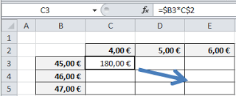

Para convertir una referencia Mixta fácilmente podemos ubicarnos en la formula en la celda que se quiere referenciar y presionamos la tecla F4 varias veces hasta convertirla en la referencia mixta que se necesita.

Ejemplo:
 |  |  |  |  |  |  |  |  |  | Subir ↑…
Utilice referencias mixtas para calcular el descuento en cada línea por cada mes.

 |  |  | Ene | Feb | Mar | Abr | May | Jun
 |  |  | 2000 | 5156 | 2002 | 798 | 148 | 1799

 | Descuentos |  | Ene | Feb | Mar | Abr | May | Jun
Línea 1 | 5% | Línea 1
Línea 2 | 10% | Línea 2
Línea 3 | 7% | Línea 3
Línea 4 | 8% | Línea 4
Línea 5 | 1% | Línea 5
Línea 6 | 4% | Línea 6

Práctica 2:
 |  |  |  |  |  |  |  |  |  | Subir ↑…
Complete las tablas de multiplicar.

TABLAS DE MULTIPLICAR
 | 1 | 2 | 3 | 4 | 5 | 6 | 7
1
2
3
4
5
6
7
8
9

AutoFiltros
Volver a Tabla de Contenido…

Filtro (AutoFiltros)

La herramienta Filtro permite resumir bases de datos con tan solo unos clics ocultando los registros que no cumplan ciertos criterios.

Filtrar una Base de Datos por Selección.

Para agregar Filtros a una base de datos seguimos los siguientes pasos:

 | 1. Ubicarnos en cualquier celda dentro de la base de datos.
 | 2. Pestaña Datos
 | 3. Herramienta Filtro.

En los títulos de las columnas de nuestra Base de Datos aparecerán las Flechas (como se muestran en la siguiente imagen) desplegables con las cuales podremos los Filtros.

En la columna que vamos a filtrar desplegamos el cuadro de herramientas de Filtro haciendo clic en la flecha desplegable y desmarcamos los valores que queremos ocultar y aceptamos.
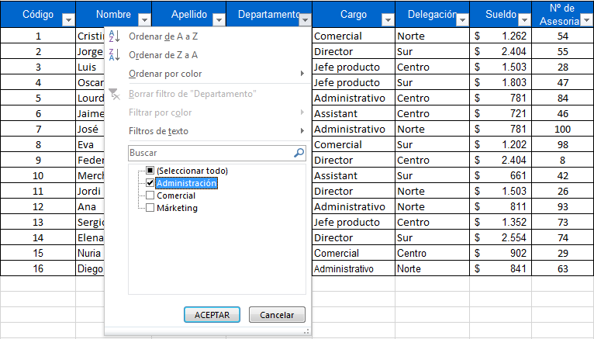

Después de aplicar el filtro la base de datos quedara resumida y la columna que se ha filtrado mostrara un embudo.

Borrar Filtro:
 |  |  |  |  |  |  |  | Subir ↑…
Para borrar un filtro podemos utilizar usar los siguientes métodos.

1. Dentro del cuadro de herramientas de Filtro de la columna que se encuentra Filtrada ubicar la siguiente opción.

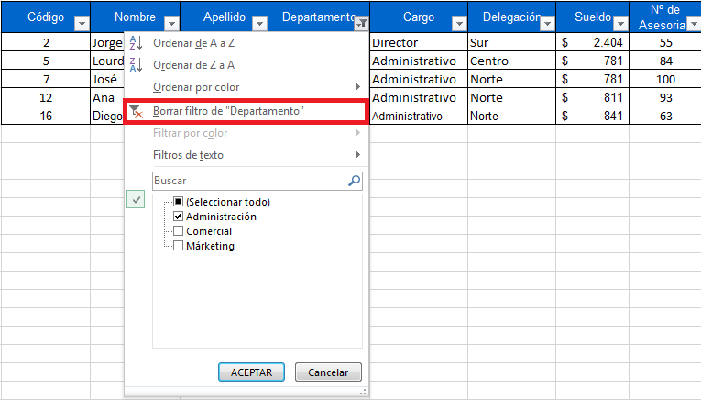

Esta Herramienta solo borra 1 filtro a la vez.

Esta herramienta borra todos los filtros que tenemos aplicados.
2. En la pestaña Datos, ubicamos el botón Borrar

Filtrar una Base de Datos por Criterio:
 |  |  |  |  |  |  |  | Subir ↑…
Los criterios permiten filtrar la base de datos a través de condiciones, los criterios pueden ser encontrados dentro de los Herramientas de Filtro y dependiendo el contenido de la columna se le puede encontrar definidos como Filtros de Número o Filtros de Texto.
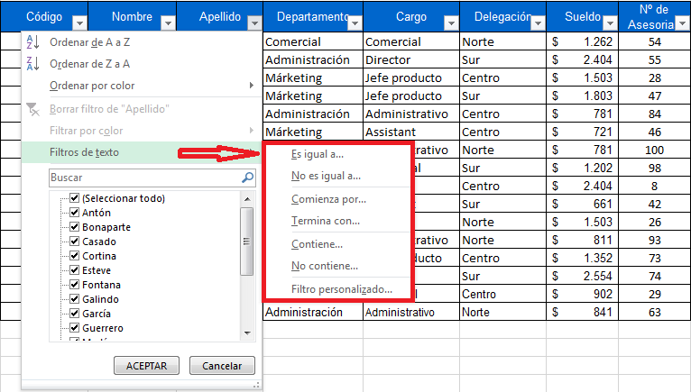
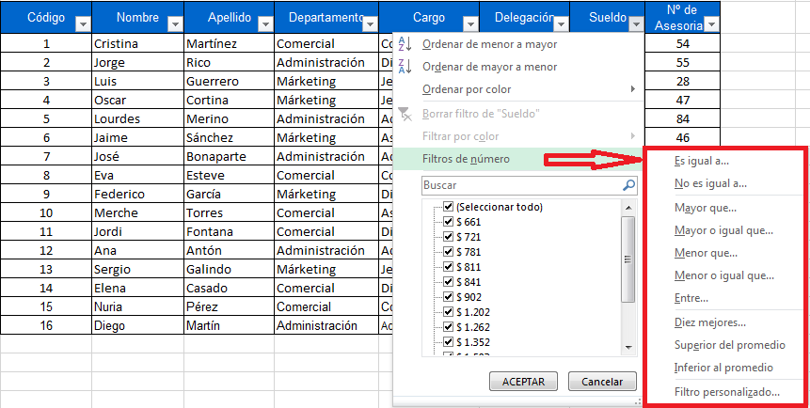

Lista de criterios y su uso:
Es igual a: Filtra los registros que sean iguales a el valor que escribamos.
No es igual a: Filtrar los registros que sean diferentes al valor que escribamos.
Mayor que: Filtra los registros que sean mayores al valor que escribamos.
Mayor o igual que: Filtra los registros que sean mayores o iguales al valor que escribamos.
Menor que: Filtra los registros que sean menores al valor que escribamos
Menor o igual que: Filtra los registros que sean menores o iguales al valor que escribamos.
Diez Mejores: Filtra los registros mas altos o bajos de la tabla por la cantidad o porcentaje que definamos.
Superior del promedio: Filtra los registros de forma automática mostrando únicamente aquellos cuyo valor sea superior al promedio de valores de la columna filtrada.
Inferior al Promedio: Filtra los registros de forma automática mostrando únicamente aquellos cuyo valor sea inferior al promedio de valores de la columna filtrada.
Comienza Por: Filtra los registros que empiecen por una Letra o una cadena de texto.
Termina Con: Filtra los registros que terminen por una Letra o una cadena de texto.
Contiene: Filtra los registros que tienen una letra o una cadena de texto en cualquier posición.
No Contiene: Filtra los registros que no contienen una letra o cadena de texto que escribamos.

Ejemplos:

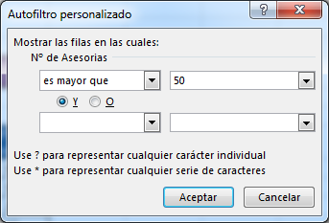

Empleados con mas de 50 Asesorías. Filtramos la Columna N° de Asesorías y utilizando el Criterio Mayor Que programamos el cuadro de dialogo de esta manera.

Mostrar los 3 empleados con sueldo mas bajo. Filtramos la Columna Sueldo y utilizando el Criterio Diez Mejores programamos el cuadro de dialogo de esta manera. |  |  | 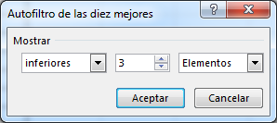

Filtrar una Base de Datos por 2 Criterios:
 |  |  |  |  |  |  |  | Subir ↑…
Cuando se quieren aplicar 2 criterios dentro del Cuadro de Dialogo Autofiltro Personalizado se debe seleccionar el operador que una los dos criterios.

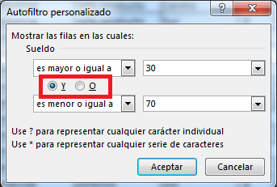

 |  |  | Y: | Establece que se deben cumplir los dos criterios al mismo tiempo para ser mostrado.
 |  |  | O: | Establece que se debe cumplir con alguno de los criterios para ser mostrado.

Filtrar usando Comodines:
 |  |  |  |  |  |  |  | Subir ↑…
Dentro del Cuadro de Dialogo Autofiltro Personalizado también podemos utilizar dos comodines para aplicar criterios.

? | Permite sustituir 1 carácter
* | Permite sustituir una cadena infinita de caracteres.

Ejemplos:
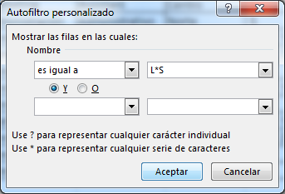

Empleados cuyo Nombre Empieza por Letra L y terminan en Letra S

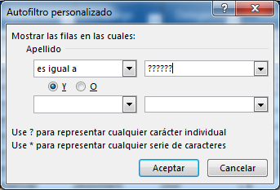

Empleados cuyo Apellido tiene 6 letras

Filtrar por Color:
 |  |  |  |  |  |  |  | Subir ↑…
Las celdas que contengan colores de relleno pueden ser filtradas por color, de tal forma que solo se puedan ver las celdas que tengan un color especifico.
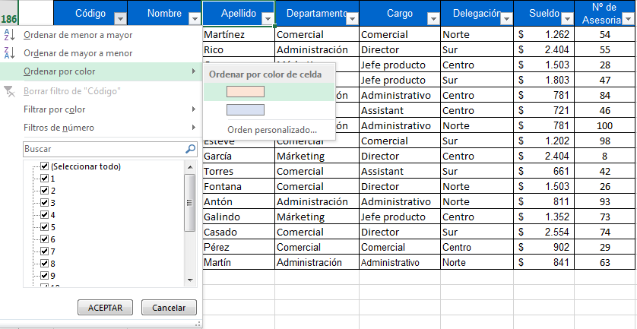

Ejemplos Prácticos:
 |  |  |  |  |  |  |  | Subir ↑…
Aplique los ejemplos que diga el Docente en esta Base de Datos

Código | Nombre | Apellido | Departamento | Cargo | Delegación | Sueldo | Nº de Asesorías
1 | Cristina | Martínez | Comercial | Comercial | Norte | $ 12,621 | 56
2 | Jorge | Rico | Administración | Director | Sur | $ 24,040 | 57
3 | Luis | Guerrero | Márketing | Jefe producto | Centro | $ 15,025 | 30
4 | Oscar | Cortina | Márketing | Jefe producto | Sur | $ 18,030 | 49
5 | Lourdes | Merino | Administración | Administrativo | Centro | $ 7,813 | 86
6 | Jaime | Sánchez | Márketing | Asistente | Centro | $ 7,212 | 48
7 | José | Bonaparte | Administración | Administrativo | Este | $ 7,813 | 102
8 | Eva | Esteve | Comercial | Comercial | Sur | $ 12,020 | 100
9 | Federico | García | Márketing | Director | Centro | $ 24,040 | 10
10 | Merche | Torres | Comercial | Asistente | Sur | $ 6,611 | 44
11 | Jordi | Fontana | Comercial | Director | Norte | $ 15,025 | 28
12 | Ana | Antón | Administración | Administrativo | Norte | $ 8,114 | 95
13 | Sergio | Galindo | Márketing | Jefe producto | Centro | $ 13,523 | 75
14 | Elena | Casado | Comercial | Director | Sur | $ 25,543 | 76
15 | Nuria | Pérez | Comercial | Comercial | Centro | $ 9,015 | 31
16 | Diego | Martín | Administración | Administrativo | Norte | $ 8,414 | 65
17 | Carlos | Ramírez | Comercial | Gerente | Sur | $ 28,000 | 97
18 | Cristina | Álvarez | Administración | Jefe producto | Centro | $ 22,500 | 65
19 | Andres | Zapata | Comercial | Asistente | Este | $ 17,500 | 74
20 | Maria | Naranjo | Márketing | Director | Norte | $ 30,000 | 97

Filtros Avanzados
Volver a Tabla de Contenido…

Filtros Avanzados

La herramienta Filtro Avanzado permite resumir una base de datos utilizando criterios escritos.

Pasos Previos

Antes de utilizar la Herramienta de Filtro Avanzado es necesario crear una tabla de criterios. La tabla de criterios se puede crear copiando los títulos de la base de datos y debajo de ellos irán escritos los criterios que se desean aplicar con esta herramienta.

La tabla que se muestra a la derecha es la tabla de criterios, en la cual para el ejemplo aplicara 2 filtros: Personas en delegación Norte con sueldo mayor a $ 1,000 Personas en delegación Sur con menos de 50 asesorías.

Nombre | Apellido | Delegación | Sueldo | Nº de Asesorías |  | Nombre | Apellido | Delegación | Sueldo | Nº de Asesorías
Cristina | Martínez | Norte | $ 1,262 | 54 |  |  |  | Norte | >1000
Jorge | Rico | Sur | $ 2,404 | 55 |  |  |  | Sur |  | <50
Luis | Guerrero | Centro | $ 1,503 | 28
Oscar | Cortina | Sur | $ 1,803 | 47
Lourdes | Merino | Centro | $ 781 | 84
Jaime | Sánchez | Centro | $ 721 | 46
José | Bonaparte | Norte | $ 781 | 100
Eva | Esteve | Sur | $ 1,202 | 98
Federico | García | Centro | $ 2,404 | 8
Merche | Torres | Sur | $ 661 | 42
Jordi | Fontana | Norte | $ 1,503 | 26
Ana | Antón | Norte | $ 811 | 93
Sergio | Galindo | Centro | $ 1,352 | 73
Elena | Casado | Sur | $ 2,554 | 74
Nuria | Pérez | Centro | $ 902 | 29
Diego | Martín | Norte | $ 841 | 63

Existen diferentes tipos de criterios:

 | - Los sencillos en donde escribimos la Palabra o Número igual a como se encuentran escritos en la base de datos ej.: Norte
 | - Los comparativos en donde usamos operadores Lógicos para comparar ej.: >30, <500000, <>49
 | - Los criterios usando comodines:
Comodín Asterisco *: usado para representar una cadena infinita de caracteres ejemplos:
="A*" -> este criterio busca las celdas que empiezan por la letra A
="*A" -> este criterio busca las celdas que terminan por la letra A
="*A*" -> este criterio busca las celdas que contienen letra A
Comodín Interrogación ?: usado para representar un único carácter.
Ejemplos:
="Mari?" buscara todos los datos que tiene 5 letras las 4 primeras letras son Mari y la 5 letra puede ser cualquiera.
="???????" buscara todos los datos de 7 letras.

Aplicar un Filtro Avanzado:
 |  |  |  |  |  |  |  |  | Subir ↑…
Después de terminar la tabla de criterios podremos aplicar el filtro avanzado de la siguiente manera.

 | 1. Pestaña Datos
 | 2. Herramienta Avanzadas
 | 3. Aparecerá el Cuadro de Dialogo Filtro Avanzado.
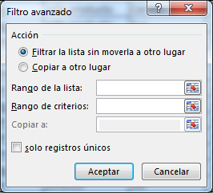

 | 4. Rango de la lista: debemos seleccionar la base de datos (incluyendo títulos).
 | 5. Rango de Criterios: seleccionamos la tabla de criterios (incluyendo títulos).
 | 6. Aceptar

Borrar Filtro:
 |  |  |  |  |  |  |  |  | Subir ↑…
En la pestaña Datos, ubicamos el botón Borrar

Copiar A:
 |  |  |  |  |  |  |  |  | Subir ↑…
La herramienta Filtro Avanzado cuenta con la opción "Copiar a:" que permite copiar los resultados del filtro a otras celdas. Para utilizar esta opción debemos habilitar la opción "Copiar a otro lugar" ubicada en la parte superior del cuadro.
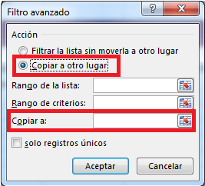

 |  |  |  | g

Ejemplos de tablas de criterios:

Empleados con de Delegación Norte con mas de 30 asesorías

Empleados con delegación Sur que contienen A en su Nombre

Empleados con delegación Centro que ganen menos de $1.000 o los empleados de delegación Norte que contienen E en su apellido

Filtrar Solo Registros Únicos:

La herramienta Filtro Avanzado cuenta con una Opción llamada Solo Registros Únicos la cual permite Filtrar una columna mostrando solo valores únicos (oculta las otras filas cuando empiezan a repetir datos).
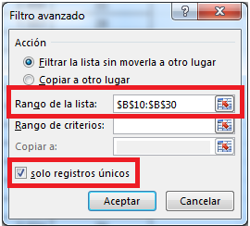

Ejemplos Prácticos:
 |  |  |  |  |  |  |  |  | Subir ↑…
Aplique los ejemplos que diga el Docente en esta Base de Datos

Código | Nombre | Apellido | Departamento | Cargo | Delegación | Sueldo | Nº de Asesorías
1 | Cristina | Martínez | Comercial | Comercial | Norte | $ 12,621 | 56
2 | Jorge | Rico | Administración | Director | Sur | $ 24,040 | 57
3 | Luis | Guerrero | Márketing | Jefe producto | Centro | $ 15,025 | 30
4 | Oscar | Cortina | Márketing | Jefe producto | Sur | $ 18,030 | 49
5 | Lourdes | Merino | Administración | Administrativo | Centro | $ 7,813 | 86
6 | Jaime | Sánchez | Márketing | Asistente | Centro | $ 7,212 | 48
7 | José | Bonaparte | Administración | Administrativo | Este | $ 7,813 | 102
8 | Eva | Esteve | Comercial | Comercial | Sur | $ 12,020 | 100
9 | Federico | García | Márketing | Director | Centro | $ 24,040 | 10
10 | Merche | Torres | Comercial | Asistente | Sur | $ 6,611 | 44
11 | Jordi | Fontana | Comercial | Director | Norte | $ 15,025 | 28
12 | Ana | Antón | Administración | Administrativo | Norte | $ 8,114 | 95
13 | Sergio | Galindo | Márketing | Jefe producto | Centro | $ 13,523 | 75
14 | Elena | Casado | Comercial | Director | Sur | $ 25,543 | 76
15 | Nuria | Pérez | Comercial | Comercial | Centro | $ 9,015 | 31
16 | Diego | Martín | Administración | Administrativo | Norte | $ 8,414 | 65
17 | Carlos | Ramírez | Comercial | Gerente | Sur | $ 28,000 | 97
18 | Cristina | Álvarez | Administración | Jefe producto | Centro | $ 22,500 | 65
19 | Andres | Zapata | Comercial | Asistente | Este | $ 17,500 | 74
20 | Maria | Naranjo | Márketing | Director | Norte | $ 30,000 | 97

Validacion de datos
Volver a Tabla de Contenido…

Validación de Datos

La herramienta Validación de Datos permite crear restricciones en las celdas que permiten restringir la entrada de datos en ellas que no cumplan la restricción.

Aplicar Validación de Datos

Antes de utilizar la herramienta es necesario seleccionar las celdas en las cuales se va a aplicar la validación.

 | 1. Pestaña Datos
 | 2. Herramienta Validación de Datos
 | 3. Aparecerá el Cuadro de Dialogo Validación de Datos
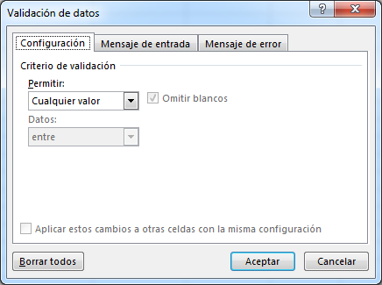

Este Cuadro de Dialogo cuenta con 3 pestañas (Configuración, Mensaje de Entrada, Mensaje de Error).

 | Configuración: Permite crear o editar la reglar de validación de las celdas.
 | Mensaje de Entrada: Crea mensajes en estilo de comentario con un texto personalizado
 | Mensaje de Error: Permite programar un texto personalizado en el mensaje de dialogo que se muestra cuando ingresamos datos incorrectos. También permite programar si la validación permitirá agregar algunos datos aun si no cumplen la regla de validación.

Tipos de Validación:
 |  |  |  |  |  |  |  |  | Subir ↑…

Número Entero: Permite agregar números Enteros únicamente.
Decimal: Permite agregar tanto números Enteros como números con decimales.
Lista: Permite agregar una lista desplegable en la celda y valida que solo se puedan digitar los valores que están escritos en la lista.
Fecha: Permite validar el ingreso de una fecha en las celdas.
Hora: Permite validar el ingreso de una Hora en las celdas.
Longitud de Texto: Permite el ingreso de cualquier carácter con un limite de caracteres permitidos.
Personalizada: Permite crear una validación basándose en una prueba lógica.

Borrar Validación en Celdas:
 |  |  |  |  |  |  |  |  | Subir ↑…
Seleccionamos previamente las celdas en las que se va a eliminar la regla de validación.

 | 1. Pestaña Datos
 | 2. Herramienta Validación de Datos
 | 3. Ubicamos el Botón Borrar Todos.

Validación Longitud de texto:
 |  |  |  |  |  |  |  |  | Subir ↑…
Esta validación permite limitar el número de caracteres permitidos en las celdas.

En este ejemplo programaremos Validación de Longitud de texto que permita entre 3 y 10 caracteres

Las Celdas rellenas de azul ya tienen programada la validación compruebe escribiendo varios nombres y compruebe si es permitido agregar nombres de mas de 10 letras. |  |  | 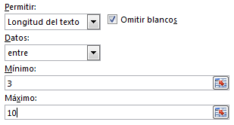

Nombre

Validación Número Entero:
 |  |  |  |  |  |  |  |  | Subir ↑…
Esta validación permite digitar únicamente valores numéricos enteros.

En este ejemplo programaremos Validación de Número Entero que permita digitar números enteros mayores o iguales a 18.

Las Celdas rellenas de color verde tienen programada la validación compruebe su funcionamiento llenando las edades y compruebe si es permitido agregar menores de edad. |  |  | 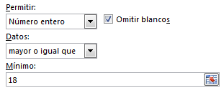

Nombre | Edad

Validación de Lista:
 |  |  |  |  |  |  |  |  | Subir ↑…
Esta validación permite crear una Lista desplegable en las celdas limitando la entrada de la Celda a los valores que contiene la lista desplegable.

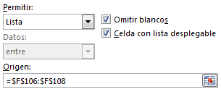
En este ejemplo programaremos Validación de Lista que permita digitar únicamente los cargos establecidos en el rango seleccionado dentro del origen.

Las Celdas rellenas de color rojo tienen programada la validación agregue los cargos desde la lista desplegable y compruebe si se puede agregar un cargo diferente.

Nombre | Edad | Cargo

 |  |  |  | Asesor
 |  |  |  | Contador
 |  |  |  | Gerente

Listas Desplegables Dependientes:
 |  |  |  |  |  |  |  |  | Subir ↑…
La validación de lista puede ir condicionada a otra lista desplegable, a esto se le denomina lista desplegable dependiente.

En el siguiente ejemplo tenemos una lista de departamentos, en la cual según se escoja un departamento la lista desplegable en ciudad mostrar ciudades de ese departamento.

Departamento: | Cundinamarca |  |  | Departamentos |  | Cundinamarca | Boyaca | Tolima | Antioquia
 |  |  |  | Cundinamarca |  | Bogotá | Tunja | Ibagué | Medellín
Ciudad: | Bogotá |  |  | Boyaca |  | Soacha | Paipa | Melgar | Itagüí
 |  |  |  | Tolima |  | Chía | Sogamoso | Fresno | Turbo
 |  |  |  | Antioquia |  | Fusagasugá | Raquira | Guamo | Rio Negro
 |  |  |  |  |  | Girardot | Soata | Saldaña | Bello
 |  |  |  |  |  | Villeta |  | Purificación
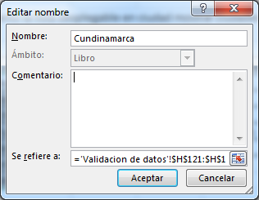
 |  |  |  |  |  | Ubaté

Pasos para crear una Lista Desplegable Dependiente con Validación de Datos.

1. Crear la lista de Departamentos y Ciudades
2. Asignar Nombre Propio a la lista de ciudades por departamento (El nombre de estas listas debe ser el nombre del departamento).
3. Crear Validación de Lista en la celda donde se mostraran los Departamentos cuyo origen será la lista de departamentos.
4. Asignar Nombre Propio a esta celda (En este ejemplo la hemos llamado Departamento).
5. En la Celda donde queremos mostrar las ciudades crearemos la validación de lista y en el origen ingresaremos la Siguiente Fórmula:

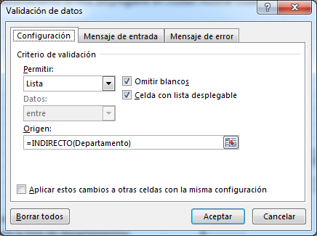
 |  |  |  | Nota: Dentro de la función Indirecto escribiremos el Nombre propio asignado a la celda de la lista desplegable de la cual dependerá nuestra lista de ciudades.

Validación de Datos Personalizada:
 |  |  |  |  |  |  |  |  | Subir ↑…
La validación de datos personalizada permite crear validación de datos en las celdas basadas en pruebas lógicas o fórmulas.

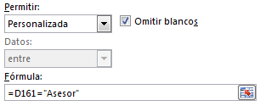
En este ejemplo programaremos Validación de Datos Personalizada programando como comisión que el empleado tenga cargo Asesor para poder digitar su Comisión. Para crear esta condición siempre formularemos condicionando la primera celda de la columna que lleva la condición en este caso la primer celda del cargo en la tabla.

Las Celdas rellenas de color amarillo tienen programada la validación agregue comisiones en los empleados cuyo cargo sea asesor y compruebe si es posible agregar comisiones en los demás empleados.

Nombre | Edad | Cargo | Comisiones
Juan | 29 | Asesor
Luna | 24 | Asesor |  |  | Asesor
Martin | 23 | Contador |  |  | Contador
Mateo | 19 | Gerente |  |  | Gerente
Gonzalo | 32 | Asesor
Rubí | 22 | Asesor
Marcela | 27 | Gerente
Marín | 30 | Contador

Mensajes de Entrada:
 |  |  |  |  |  |  |  |  | Subir ↑…
Los mensajes de entrada son utilizados para crear mensajes de ayuda en las celdas validadas.

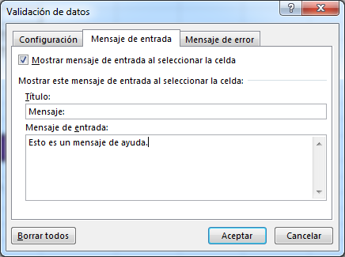

Mensajes de Error:
 |  |  |  |  |  |  |  |  | Subir ↑…
Los mensajes de Error permiten personalizar el texto contenido dentro del Mensaje mostrado al digitar un valor invalido.

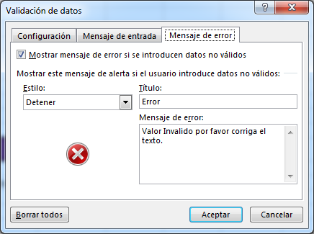
 |  |  |  | Programada esta validación al digitar un valor que no cumpla la regla de validación mostrara este cuadro.

Botón Estilo: Este botón permite programar el icono que acompañara el texto de error y determinara los botones que se mostraran dentro de el. Dependiendo el estilo escogido pueda que la validación se cumpla siempre o que se puedan agregar excepciones permitiendo ingresar datos a un si no cumplen la regla de validación.

Estilo Detener: Programa los botones Reintentar, Cancelar, Ayuda este estilo hace que la validación se cumpla en todos los casos.
Estilo Advertencia: Programa los botones Si, No, Cancelar, Ayuda este estilo permite ingresar datos que no cumplan la regla de validación escogiendo el Botón Si
Estilo Información: Programa los botones Aceptar, Cancelar, Ayuda este estilo permite ingresar datos que no cumplan la regla de validación escogiendo el Botón Aceptar

Rodear con un Circulo Datos no Validos:
 |  |  |  |  |  |  |  |  | Subir ↑…
Si en el mensaje de error escogemos estilo Advertencia o Información es posible ingresar datos no validos aun con la validación de datos programada. Si queremos observar los datos inválidos que se han ingresado en las celdas que contienen validación ubicamos el Botón Validación de Datos y en la flecha que encontramos al lado ubicamos la opción Rodear con un Circulo Datos no validos.

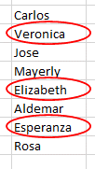
Como resultado los valores que no sean validos serán rodeados con un circulo, por ejemplo hemos aplicado una validación de datos de Longitud de Texto permitiendo máximo texto de 7 letras los 3 nombres no validos han sido rodeados por un circulo.

Ejemplos Prácticos:
 |  |  |  |  |  |  |  |  | Subir ↑…
Aplique los ejemplos que diga el Docente en esta Base de Datos

Código | Nombre | Apellido | Departamento | Cargo | Delegación | Sueldo | Nº de Asesorías

Proteger Hoja
Volver a Tabla de Contenido…

Proteger Hoja

La herramienta Proteger Hoja permite proteger el contenido de la hoja y evitar que se hagan cambios no deseados limitando la capacidad de modificación.

¿Cómo Proteger una Hoja?

 | 1. Pestaña Revisar
 | 2. Herramienta Proteger Hoja

Aparecerá el siguiente Cuadro de dialogo:
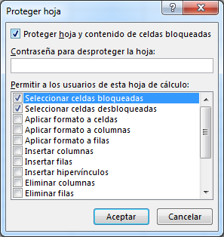

 | 3. De forma opcional podremos aplicar una contraseña para desproteger la hoja y activar o desactivar los permisos que tendrán los usuarios para realizar en la hoja de cálculo.
 | 4. Aceptar (Si has puesto contraseña te pedir confirmarla una vez mas).

Después de protegida la hoja podremos probar la herramienta intentando hacer un cambio en los datos o tratando de eliminar algún elemento.

Desproteger la Hoja:
 |  |  | Subir ↑…
 | 1. Pestañar Revisar
 | 2. Herramienta Desproteger Hoja

Si tenia contraseña la herramienta nos va a pedir esta información para poder desprotegerla (en caso de no conocer la contraseña no se podrá desproteger la hoja).
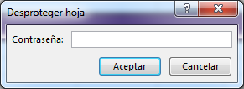

Permisos:
 |  |  | Subir ↑…
Los permisos permiten que los usuarios aun sin desproteger la hoja puedan utilizar algunas herramientas de Excel.

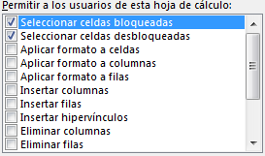
 |  | Debemos escoger cuidadosamente los permisos que otorgaremos a nuestros usuarios ya que algunos permisos podrían causar daños a los datos protegidos como por ejemplo el permiso para Eliminar Columnas o Filas.

Celdas Sin Proteger:
 |  |  | Subir ↑…
Podemos excluir una celda (o un rango) para que aun protegida la hoja podamos modificar su contenido.

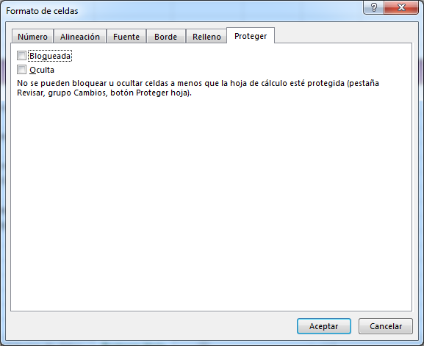
Pasos para definir que celdas no quedaran protegidas:

 | 1. Seleccionar las celdas que no queremos proteger
 | 2. Clic Derecho - Formato de Celdas (o Ctrl + 1)
 | 3. Pestaña Proteger
 | 4. Desmarcamos la casilla Bloqueada - Aceptar
 | 5. Ficha Revisar - Proteger Hoja.

Proteger una parte de la hoja:
 |  |  | Subir ↑…
La herramienta Proteger hoja permite proteger una parte de la hoja definida por nosotros siguiendo estos pasos:
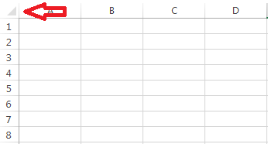
 | 1. Clic en el cuadro ubicado en la esquina izquierda superior de la hoja.
 | 2. Clic Derecho - Formato de Celdas (o Ctrl + 1)
 | 3. Pestaña Proteger
 | 4. Desmarcamos la casilla Bloqueada - Aceptar
 | 5. Seleccionamos las celdas que queremos proteger
 | 6. Clic Derecho - Formato de Celdas (o Ctrl + 1)
 | 7. Pestaña Proteger
 | 8. Marcamos la casilla Bloqueada - Aceptar
 | 9. Ficha Revisar - Proteger Hoja.

Ejemplos Prácticos:
 |  |  | Subir ↑…
Aplique los ejemplos mencionados por el docente en clase

Proteger Libro
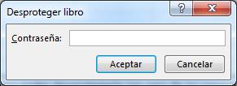
Volver a Tabla de Contenido…

Proteger Libro

La herramienta Proteger Libro permite proteger la estructura del libro, impidiendo que otros usuarios puedan agregar, eliminar o mover hojas.

¿Cómo Proteger un Libro?

 | 1. Pestaña Revisar
 | 2. Herramienta Proteger Libro

Aparecerá el siguiente Cuadro de dialogo:

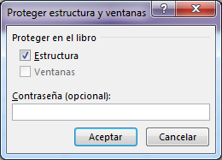

 | 3. De forma opcional podremos aplicar una contraseña para desproteger el libro.
 | 4. Aceptar (Si has puesto contraseña te pedir confirmarla una vez mas).

Después de protegido el libro veremos que al dar clic secundario sobre las etiquetas de la hoja casi todas sus opciones se han deshabilitado.

Desproteger el Libro:
 |  | Subir ↑…
 | 1. Pestañar Revisar
 | 2. Herramienta Proteger Libro

Si tenia contraseña la herramienta nos va a pedir esta información para poder desprotegerla (en caso de no conocer la contraseña no se podrá desproteger el libro).

Formato Condicional
Volver a Tabla de Contenido…

Formato Condicional

La herramienta Formato Condicional permite realizar un análisis de datos aplicando un formato especial en aquellos valores que cumplan un criterio.

Aplicar Formato Condicional

Para aplicar Formato condicional debemos seguir los siguientes pasos:
 | 1. Seleccionar las celdas sobre las cuales va a aplicar la regla de formato condicional.
 | 2. Pestaña Inicio
 | 3. Herramienta Formato Condicional.

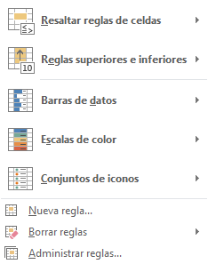

 | 4. Escogemos el tipo de Regla que mas se ajuste a los datos. (Por ejemplo Mayor que)

 | 5. Escribimos el Valor en el cuadro de la izquierda y en el cuadro de la derecha escogemos el formato a aplicar en las celdas que cumplan con el criterio y aceptamos.

Resaltar Reglas de Celdas:
 |  |  |  |  |  |  |  |  | Subir ↑…
La primer opción que encontramos dentro de la Herramienta Formato Condicional es Resaltar reglas de celdas la cual contiene la lista de criterios mas populares de Excel.

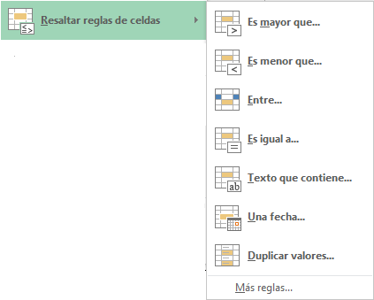

Los criterios que encontraremos en esta opción son:

Es mayor que: permite aplicar formato condicional en las celdas que sean superiores al valor escrito en este criterio.
ES menor que: permite aplicar formato condicional en las celdas que sus valores sean inferiores al valor escrito en este criterio.
Entre: permite aplicar formato condicional en las celdas que sus valores se encuentre dentro de los valores escritos en este criterio.
Es igual a: permite aplicar formato condicional en las celdas cuyos valores sean iguales al valor escrito en este criterio.
Texto que contiene: permite aplicar formato condicional en las celdas cuyos valores contengan las letras o números escritos en este criterio.
Una fecha: permite aplicar formato condicional en las celdas cuyas fechas cumplan el criterio especificado en este criterio.
Duplicar Valores: permite aplicar formato condicional en las celdas repetidas o no repetidas según el criterio especificado en este criterio.

Reglas Superiores e Inferiores:
 |  |  |  |  |  |  |  |  | Subir ↑…
La opción Reglas Superiores e Inferiores contiene criterios que permiten aplicar Formato Condicional en los valores mas altos o bajos o que se encuentre por encima o por debajo del promedio general.

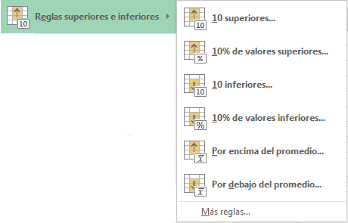

Los criterios que encontraremos en esta opción son:

10 Superiores: permite aplicar formato condicional en el numero de valores mas altos.
10% de valores Superiores: permite aplicar formato condicional en los valores mas altos según el porcentaje indicado.
10 Inferiores: permite aplicar formato condicional en el numero de valores mas bajos.
10% de Valores Inferiores: permite aplicar formato condicional en los valores mas bajos según el porcentaje indicado.
Por Encima del Promedio: permite aplicar formato condicional en los valores que sean mas altos que el promedio general de los valores.
Por Debajo del Promedio: permite aplicar formato condicional en los valores que sean mas bajos que el promedio general de los valores.

Barras de Datos:
 |  |  |  |  |  |  |  |  | Subir ↑…
Las Barras de datos crean una línea de progreso en las celdas mostrando cada vez mas larga la barra si el valor del numero es mas alto. El valor mas alto tendrá la barra completa y sobre ese valor se basaran los demás valores de la tabla.

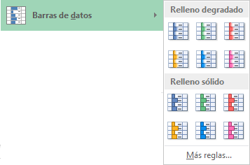
 |  |  |  |  | Ventas
 |  |  |  |  | $ 230,000
 |  |  |  |  | $ 180,000
 |  |  |  |  | $ 180,000
 |  |  |  |  | $ 290,000
 |  |  |  |  | $ 220,000
 |  |  |  |  | $ 240,000
 |  |  |  |  | $ 230,000
 |  |  |  |  | $ 220,000
 |  |  |  |  | $ 270,000
 |  |  |  |  | $ 270,000
 |  |  |  |  | $ 260,000

Escalas de Color:
 |  |  |  |  |  |  |  |  | Subir ↑…
Escalas de color aplica formato condicional en forma degradada sobre un rango de celdas, determinando 2 colores como primarios (el valor mas alto y el mas bajo de la lista).

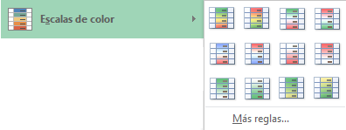
 |  |  |  |  | Edad
 |  |  |  |  | 29
 |  |  |  |  | 55
 |  |  |  |  | 34
 |  |  |  |  | 38
 |  |  |  |  | 28
 |  |  |  |  | 26
 |  |  |  |  | 63

Conjuntos de Iconos:
 |  |  |  |  |  |  |  |  | Subir ↑…
Conjuntos de Iconos permite aplicar formato condicional en un rango de celdas asignando un icono que represente los valores.

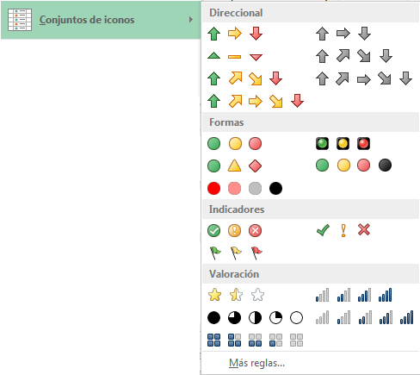
 |  |  |  |  |  | Nota Final
 |  |  |  |  |  | 3.2
 |  |  |  |  |  | 8.9
 |  |  |  |  |  | 3
 |  |  |  |  |  | 7.6
 |  |  |  |  |  | 5.6
 |  |  |  |  |  | 1.3
 |  |  |  |  |  | 4.8
 |  |  |  |  |  | 4.5
 |  |  |  |  |  | 5.3
 |  |  |  |  |  | 6.2
 |  |  |  |  |  | 6.6
 |  |  |  |  |  | 3.7
 |  |  |  |  |  | 6.5
 |  |  |  |  |  | 9.7
 |  |  |  |  |  | 0.6
 |  |  |  |  |  | 6.8
 |  |  |  |  |  | 3.2
 |  |  |  |  |  | 7
 |  |  |  |  |  | 1.6
 |  |  |  |  |  | 5.6
 |  |  |  |  |  | 6.7

Borrar Reglas de Formato Condicional:
 |  |  |  |  |  |  |  |  | Subir ↑…
Para borrar las reglas de Formato Condicional debemos seguir los siguientes pasos:

 | 1. Seleccionar el rango de celdas del cual se quieren borrar las reglas (en caso de querer borrar las reglas de toda la hoja este paso no seria necesario.
 | 2. Pestaña Inicio.
 | 3. Herramienta Formato Condicional
 | 4. Opción Borrar Reglas.
 | 5. Escoger la opción que se requiera.

Borrar reglas de las celdas seleccionadas: Borra las reglas de formato condicional únicamente en el rango de celdas seleccionado.
Borrar reglas de toda la hoja: Borra las reglas de formato condicional en toda la hoja de calculo.

Administrar Reglas:
 |  |  |  |  |  |  |  |  | Subir ↑…
El Administrador de Reglas permite crear, modificar o eliminar reglas de Formato Condicional, entre otras opciones permite también detener la ejecución de mas reglas si una sola regla se cumple.
Para ingresar al Administrador de Reglas debemos seguir los siguientes pasos:
 | 1. Debemos ubicarnos en alguna celda que tenga aplicada la regla de formato condicional
 | 2. Pestaña Inicio
 | 3. Herramienta Formato Condicional
 | 4. Opción Administrador de Reglas

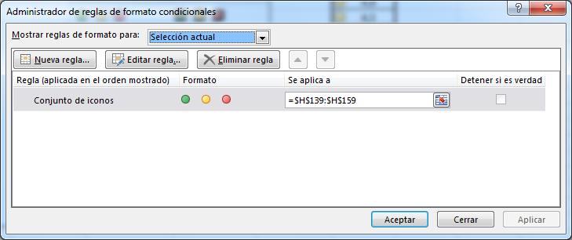

 | 5. Seleccionamos la regla que queremos editar o eliminar.

Editar Reglas:
 |  |  |  |  |  |  |  |  | Subir ↑…
Si queremos modificar el criterio o el formato que esta aplicando una regla de Formato condicional debemos seguir los siguientes pasos:
 | 1. Debemos ubicarnos en alguna celda que tenga aplicada la regla de formato condicional
 | 2. Pestaña Inicio
 | 3. Herramienta Formato Condicional
 | 4. Opción Administrador de Reglas
 | 5. Seleccionamos la regla que queremos editar.
 | 6. Clic en el botón Editar Regla.
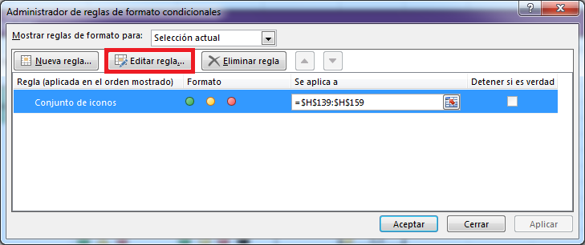

 | 7. Se abrirá el cuadro donde podremos hacer los cambios correspondientes

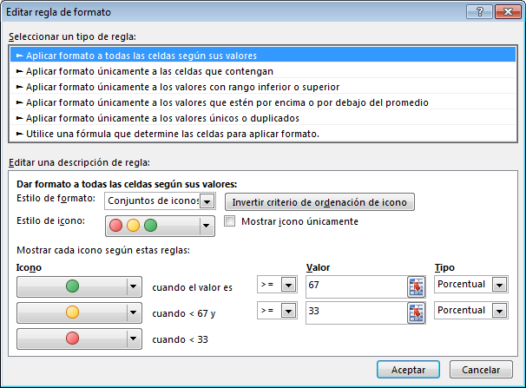

Formato Condicional usando Fórmulas:
 |  |  |  |  |  |  |  |  | Subir ↑…
Es posible crear formatos construyendo los criterios por medio de formulas, esto permite crear formatos condicionales con criterios mas amplios e incluso aplicar formatos condicionales en celdas que cumplan criterios en otras celdas de la hoja.

Ejemplo: Aplicar Relleno Azul en los nombres de las personas que tienen edades mayores a 50 años.

Nombre | Edad
Cristina | 17
Jorge | 18
Luis | 58
Oscar | 30
Lourdes | 27
Jaime | 62
José | 36
Eva | 82
Federico | 73

Pasos para construir este ejemplo:
 | 1. Seleccionar el rango de celdas de los nombres (se deben seleccionar las celdas que van a llevar el formato).
 | 2. Pestaña Inicio
 | 3. Herramienta Formato Condicional
 | 4. Opción Nueva Regla (Se mostrara el siguiente cuadro):

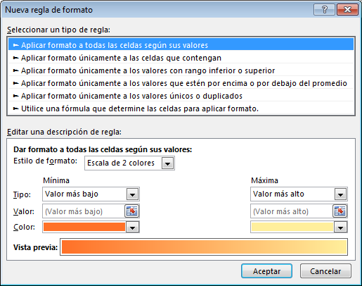

 | 5. Opción: Utilice una Fórmula que determine las celdas para aplicar formato.

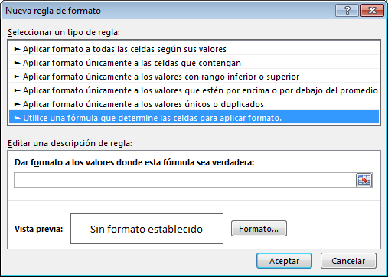

 | 6. Ubicar el cuadro inferior Titulado: Dar Formato a los valores donde esta Fórmula sea verdadera:
 | 7. Escribir la Fórmula que se utilizara como criterio en el formato condicional.

Abrimos formula usando el signo igual (=) y tomamos como referencia de celda el primer dato de la columna que se va a condicionar y luego formamos una prueba lógica usando los operadores lógicos de Excel que le permiten al programa entender que estamos condicionando.

 | 8. Elegir el formato que queremos aplicar.
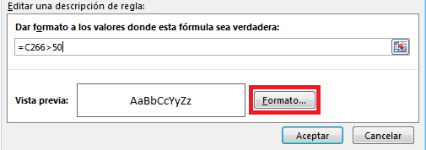

Ejercicios Prácticos:
 |  |  |  |  |  |  |  |  | Subir ↑…
Aplique los ejemplos que diga el Docente en esta Base de Datos

Código | Nombre | Apellido | Departamento | Delegación | Sueldo | Nº de Asesorías | Edad | Fecha de Ingreso
1 | Cristina | Martínez | Comercial | Norte | $ 12,621 | 56 | 48 | 2016-12-30
2 | Jorge | Rico | Administración | Sur | $ 24,040 | 57 | 57 | 2015-05-29
3 | Luis | Guerrero | Márquetin | Centro | $ 15,025 | 30 | 44 | 2015-01-08
4 | Oscar | Cortina | Márquetin | Sur | $ 18,030 | 49 | 34 | 2015-08-28
5 | Lourdes | Merino | Administración | Centro | $ 7,813 | 86 | 48 | 2016-08-03
6 | Jaime | Sánchez | Márquetin | Centro | $ 7,212 | 48 | 52 | 2015-06-29
7 | José | Bonaparte | Administración | Norte | $ 7,813 | 102 | 45 | 2015-09-25
8 | Eva | Esteve | Comercial | Sur | $ 12,020 | 100 | 31 | 2015-07-02
9 | Federico | García | Márquetin | Centro | $ 24,040 | 10 | 24 | 2015-02-09
10 | Merche | Torres | Comercial | Sur | $ 6,611 | 44 | 26 | 2015-04-23
11 | Jordi | Fontana | Comercial | Norte | $ 15,025 | 28 | 28 | 2015-04-27
12 | Ana | Antón | Administración | Norte | $ 8,114 | 95 | 49 | 2015-03-03
13 | Sergio | Galindo | Márquetin | Centro | $ 13,523 | 75 | 41 | 2015-03-21
14 | Elena | Casado | Comercial | Sur | $ 25,543 | 76 | 48 | 2015-08-13
15 | Nuria | Pérez | Comercial | Centro | $ 9,015 | 31 | 28 | 2015-04-24
16 | Diego | Martín | Administración | Norte | $ 8,414 | 65 | 55 | 2015-07-27
17 | Carlos | Ramírez | Comercial | Norte | $ 28,000 | 97 | 27 | 2015-01-02
18 | Cristina | Álvarez | Administración | Centro | $ 22,500 | 65 | 18 | 2015-02-15
19 | Andres | Zapata | Comercial | Sur | $ 12,100 | 74 | 54 | 2016-01-12
20 | Maria | Naranjo | Márquetin | Este | $ 30,000 | 97 | 31 | 2016-02-14

Ordenar
Volver a Tabla de Contenido…

Ordenar

La herramienta Ordenar permite ordenar una lista o base de datos por una o mas columnas.

Utilizar la herramienta Ordenar

 | 1. Ubicarnos en una celda dentro de la base de datos
 | 2. Pestaña Datos
 | 3.. Herramienta Ordenar

Aparecerá el siguiente Cuadro de dialogo:
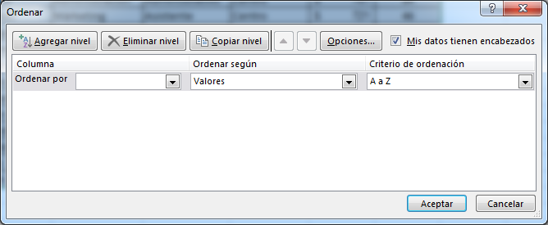

Ordenar Por: Permite escoger la columna por la cual ordenaremos la base de datos.
Ordenar Según: Establece si vamos a ordenar la columna según sus valores (datos escritos), colores o icono de celda.
Criterio de Ordenación: Permite escoger la forma en que se ordenaran los datos Ej.: Ascendentemente (A Z) o Descendentemente (Z a A), también podemos crear listas personalizadas para ordenar los valores.

Ordenar por Valores:
 |  |  |  |  |  |  |  | Subir ↑…
La forma mas utilizada de ordenar una base de datos es a través de sus valores (datos digitados), y posteriormente escogiendo si el orden será Ascendentemente o Descendentemente.
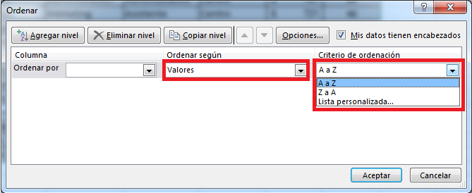

Listas Personalizadas:
 |  |  |  |  |  |  |  | Subir ↑…
Las listas personalizadas permiten crear sistemas especiales de ordenamiento para algunas palabras.

Para crear listas personalizadas o usar una lista personalizada debemos ubicarnos en el botón de Criterio de Ordenación y elegir Lista personalizada…

Si se quiere crear una Lista Personalizada Nueva se debe:

 | 1. Escoger Nueva Lista
 | 2. Ingresar cada palabra del listado personalizado en el cuadro entradas de lista
 | 3. Botón Agregar y Luego Botón Aceptar
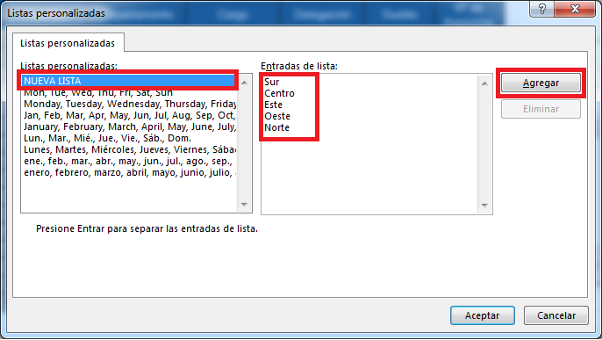

Debemos tener presente que el orden en que fueron escritas las palabras dentro del cuadro Entradas de Lista determinara el orden de la base de datos.

Ordenar por Colores:
 |  |  |  |  |  |  |  | Subir ↑…
También podemos ordenar por colores (de celda o de fuente) indicando que color poner en la parte superior o inferior de una base de datos.
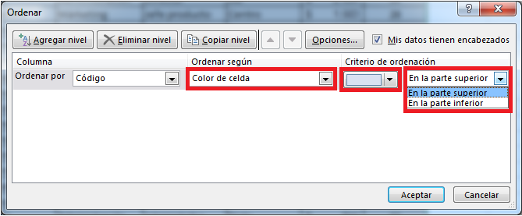

Agregar Niveles:
 |  |  |  |  |  |  |  | Subir ↑…
El botón agregar nivel permite agregar una nueva línea a programar para poder ordenar la base de datos por varias columnas.
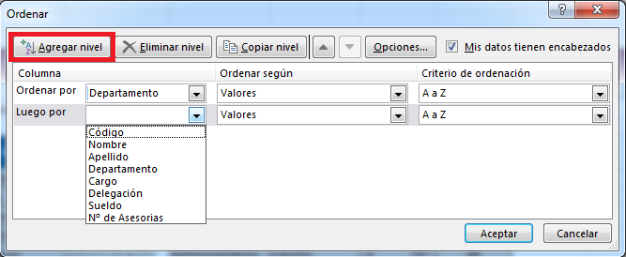

Los niveles por debajo del primero siempre respetaran el primer nivel, siendo la columna definida en el primer nivel la primera en ordenarse y luego las columnas escogidas en los siguiente niveles.

Ordenar distinguiendo Mayúsculas y Minúsculas:
 |  |  |  |  |  |  |  | Subir ↑…
Si queremos que la herramienta distinga palabras escritas en Mayúscula y Minúscula seguimos los siguientes pasos.
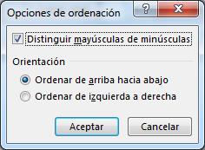
 | 1. Ingresamos a la herramienta Ordenar
 | 2. Dentro de la herramienta ubicamos el Botón Opciones
 | 3. Marcamos la casilla llamada Distinguir Mayúsculas de Minúsculas
 | 4. Aceptar

Ejemplos Prácticos:
 |  |  |  |  |  |  |  | Subir ↑…
Aplique los ejemplos que diga el Docente en esta Base de Datos

Código | Nombre | Apellido | Departamento | Cargo | Delegación | Sueldo | Nº de Asesorías
1 | Cristina | Martínez | Comercial | Comercial | Norte | $ 12,621 | 54
2 | Jorge | Rico | Administración | Director | Sur | $ 24,040 | 55
3 | Luis | Guerrero | Márketing | Jefe producto | Centro | $ 15,025 | 28
4 | Oscar | Cortina | Márketing | Jefe producto | Sur | $ 18,030 | 47
5 | Lourdes | Merino | Administración | Administrativo | Centro | $ 7,813 | 84
6 | Jaime | Sánchez | Márketing | Asistente | Centro | $ 7,212 | 46
7 | José | Bonaparte | Administración | Administrativo | Norte | $ 7,813 | 100
8 | Eva | Esteve | Comercial | Comercial | Sur | $ 12,020 | 98
9 | Federico | García | Márketing | Director | Centro | $ 24,040 | 8
10 | Merche | Torres | Comercial | Asistente | Sur | $ 6,611 | 42
11 | Jordi | Fontana | Comercial | Director | Norte | $ 15,025 | 26
12 | Ana | Antón | Administración | Administrativo | Norte | $ 8,114 | 93
13 | Sergio | Galindo | Márketing | Jefe producto | Centro | $ 13,523 | 73
14 | Elena | Casado | Comercial | Director | Sur | $ 25,543 | 74
15 | Nuria | Pérez | Comercial | Comercial | Centro | $ 9,015 | 29
16 | Diego | Martín | Administración | Administrativo | Norte | $ 8,414 | 63
17 | Carlos | Ramírez | Comercial | Jefe producto | Sur | $ 28,000 | 95
18 | Cristina | Álvarez | Administración | Jefe producto | Centro | $ 22,500 | 63
19 | Andres | Zapata | Comercial | Asistente | Este | $ 17,500 | 72
20 | Mayerly | Naranjo | Márketing | Director | Norte | $ 24,000 | 83

Subtotales
Volver a Tabla de Contenido…

Subtotales

La herramienta Subtotales permite realizar cálculos con los datos agrupados de una tabla insertando filas donde irán los subtotales y al final hará un resumen general de los valores totalizados.

Pasos previos

La herramienta Subtotal requiere tener datos agrupados (seguidos) para totalizar su información, por lo que antes de utilizar esta herramienta recomendamos ordenar la base de datos por la cual se quieren tener datos agrupados para crear subtotales de ellos.

En esta imagen podemos observar una base de datos agrupada (ordenada) por la columna Delegación.

Aplicar Subtotales:
 |  |  |  |  |  |  |  | Subir ↑…
 | 1. Ubicarnos en cualquier celda dentro de la base de datos.
 | 2. Pestaña Datos
 | 3. Herramienta Subtotal

Aparecerá el siguiente cuadro de dialogo:
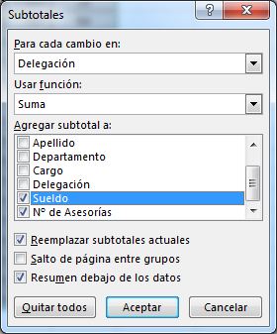

 |  |  |  | Para cada cambio en:
 |  |  |  | Este botón determinara que columna tiene los datos agrupados para aplicar un subtotal cada vez que cambie su valor
 |  |  |  | Usar Función:
 |  |  |  | Permite establecer que función se utilizara para resumir los valores de las columnas seleccionadas a continuación.
 |  |  |  | Agregar Subtotal a:
 |  |  |  | Acá debemos elegir las columnas que se resumirán con la función que hemos escogido en el botón Usar Función.

Configurando nuestro subtotal como se ve en la imagen anterior y teniendo la base de datos como la mostramos al principio de la hoja este seria el resultado que obtendríamos.



Esquemas:
 |  |  |  |  |  |  |  | Subir ↑…
Una vez aplicados subtotales en una Base de Datos podremos utilizar los botones de esquema, los cuales se muestran a la izquierda de la hoja titulados con números. Esta herramienta permite mostrar u ocultar filas rápidamente para mostrar solo el total general (1), los subtotales (2) o la base de datos completa (3).

Borrar Subtotales:
 |  |  |  |  |  |  |  | Subir ↑…
Para borrar los subtotales de una base de datos debemos seguir los siguientes pasos:

 | 1. Ubicarnos en cualquier celda dentro de la base de datos.
 | 2. Pestaña Datos
 | 3. Herramienta Subtotal
 | 4. Botón Borrar Todos

Reemplazar Subtotales actuales:
 |  |  |  |  |  |  |  | Subir ↑…

La casilla Reemplazar Subtotales ubicada dentro del cuadro de dialogo Subtotales permite establecer si el Subtotal que actualmente estamos programando reemplazara los que actualmente estén creados en la base de datos, con esta casilla desactivada podremos colocar un sin fin de subtotales en una base de datos como se ve en la siguiente imagen.



Saltos de Página entre grupos:
 |  |  |  |  |  |  |  | Subir ↑…

Esta casilla insertara automáticamente un salto de pagina después de cada subtotal, de tal forma que cada grupo resumido por un subtotal se imprimirá en una hoja diferente.

Resumen debajo de los datos:
 |  |  |  |  |  |  |  | Subir ↑…

Esta casilla permite definir si los subtotales quedaran debajo de los datos o por encima de ellos si la desactivamos.



En esta imagen vemos como quedan aplicados los subtotales en la parte superior de los datos.

Ejemplos prácticos:
 |  |  |  |  |  |  |  | Subir ↑…
Aplique los ejemplos que diga el Docente en esta Base de Datos

Código | Nombre | Apellido | Departamento | Cargo | Delegación | Sueldo | Nº de Asesorías
1 | Cristina | Martínez | Comercial | Comercial | Norte | $ 12,621 | 54
2 | Jorge | Rico | Administración | Director | Sur | $ 24,040 | 55
3 | Luis | Guerrero | Márketing | Jefe producto | Centro | $ 15,025 | 28
4 | Oscar | Cortina | Márketing | Jefe producto | Sur | $ 18,030 | 47
5 | Lourdes | Merino | Administración | Administrativo | Centro | $ 7,813 | 84
6 | Jaime | Sánchez | Márketing | Asistente | Este | $ 7,212 | 46
7 | José | Bonaparte | Administración | Administrativo | Norte | $ 7,813 | 100
8 | Eva | Esteve | Comercial | Comercial | Sur | $ 12,020 | 98
9 | Federico | García | Márketing | Director | Centro | $ 24,040 | 8
10 | Merche | Torres | Comercial | Asistente | Sur | $ 6,611 | 42
11 | Jordi | Fontana | Comercial | Director | Norte | $ 15,025 | 26
12 | Ana | Antón | Administración | Administrativo | Norte | $ 8,114 | 93
13 | Sergio | Galindo | Márketing | Jefe producto | Centro | $ 13,523 | 73
14 | Elena | Casado | Comercial | Director | Sur | $ 25,543 | 74
15 | Nuria | Pérez | Comercial | Comercial | Centro | $ 9,015 | 29
16 | Diego | Martín | Administración | Administrativo | Norte | $ 8,414 | 63
17 | Carlos | Ramírez | Comercial | Jefe producto | Sur | $ 28,000 | 95
18 | Cristina | Álvarez | Administración | Jefe producto | Centro | $ 22,500 | 63
19 | Andres | Zapata | Comercial | Asistente | Este | $ 17,500 | 72
20 | Mayerly | Naranjo | Administración | Director | Norte | $ 20,000 | 52

Tablas Dinamicas
Volver a Tabla de Contenido…

Tablas Dinámicas

Las Tablas Dinámicas son una herramienta de Análisis que permite resumir y ordenar la información de una base de datos.

¿Beneficios de utilizar una tabla dinámica?

Resumir Bases de datos grandes: Se pueden utilizar las tablas dinámicas para resumir grandes cantidades de datos que pueden estar en una hoja de trabajo o en una base de datos externa.
Analizar los datos: Se analizarán de forma adecuada las bases de datos mediante tablas buscando tendencias, estadísticas y pronósticos. Se puede organizar rápidamente el modo en que se resumen y presentan los datos. Además cuenta con herramientas especiales que permiten tener una análisis mas profundo de los datos tales como los gráficos dinámicos, segmentación de datos, campos calculados, etc.
Crear Informes: Es uno de los usos más habituales, ya que se puede interactuar con los datos en pantalla con tan solo unos clics.

Crear una Tabla Dinámica:
 |  |  |  |  |  |  |  |  | Subir ↑…
 | 1. Ubicarnos en cualquier celda dentro de la base de datos.
 | 2. Pestaña Insertar
 | 3. Herramienta Tabla Dinámica.

Aparecerá el siguiente cuadro de dialogo.

 |  |  |  |  | Seleccione una tabla o rango
 |  |  |  |  | Tabla o Rango: Aquí debemos seleccionar la base que contiene los datos que se usaran en la tabla dinámica.
 |  |  |  |  | Utilice una fuente de datos externa: Si la base de datos no se encuentra en este Libro podremos conectarla desde esta herramienta, además pueden ser utilizados datos guardados en programas como Access o SQL server.
 |  |  |  |  | Elija dónde desea colocar el informe de tabla dinámica
 |  |  |  |  | Nueva hoja de cálculo: Crea la hoja dinámica en una hoja nueva.
 |  |  |  |  | Hoja de cálculo existente: Permite crear la tabla dinámica en una hoja existente señalando la hoja y la celda donde deseamos colocar la tabla dinámica.
 |  |  |  |  | Elige si quieres analizar varias tablas
 |  |  |  |  | Agregar estos datos al Modelo de datos: Permite crear un modelo un modelo de datos que permite crear relaciones entre datos y que puede ser utilizado en herramientas como Power View

Una vez configurado el cuadro de dialogo Excel construirá una tabla dinámica en blanco, esta tendrá el siguiente aspecto.



Panel Campos de tabla Dinámica:
 |  |  |  |  |  |  |  |  | Subir ↑…
Para agregar datos en la tabla dinámica es necesario ubicar el Panel Campos de Tabla Dinámica, el cual debe aparecer una vez damos clic en cualquier celda dentro de nuestra tabla dinámica.
De no aparecer el panel debemos dar clic derecho en la tabla dinámica y ubicar la opción Mostrar Lista de Campos.

Panel Campos de tabla dinámica en versión Excel 2.013


 |  |  |  | Seleccionar campos para agregar al informe:
 |  |  |  | En esta área el panel mostrara todos los campos encontrados en la base de datos, también se mostraran otra clase de campos como campos calculados u otros campos especiales.

 |  |  |  | Arrastrar campos entre las áreas siguientes:
 |  |  |  | En esta área encontraremos los rótulos donde deben ser arrastrados los campos que se agregaran al informe de la tabla dinámica.

Agregar campos a la tabla Dinámica:
 |  |  |  |  |  |  |  |  | Subir ↑…
Una vez ubicamos el panel de campos de tabla dinámica empezamos a arrastrar los campos en las siguientes áreas.


 |  |  |  | Filtros: Los campos agregados crearan filtros que permitirán resumir la información que se esta representando en la tabla dinámica.
 |  |  |  | Columnas: En esta área los campos agregados mostraran su información distribuidas en columnas.
 |  |  |  | Filas: En esta área los campos agregados mostraran su información distribuidas en filas.
 |  |  |  | Valores: Los campos agregados serán totalizados por cada campo que halla sido agregado en las áreas de filas y columnas.

En la siguiente imagen se representa la distribución de los datos agregados en las diferentes áreas de la tabla dinámica.



Esta es la forma física de una tabla dinámica en la hoja de Excel con un campo agregado en el rotulo de fila y un campo en el rotulo de valores.



Quitar campos de la tabla Dinámica:
 |  |  |  |  |  |  |  |  | Subir ↑…
Podemos quitar campos de las tablas dinámicas de diferentes maneras una de ellas es ubicando el campo dentro del rotulo y en la flecha que encontramos ubicada al lado de el presionamos y ubicamos la opción Quitar Campo.



Actualizar datos en la tabla Dinámica:
 |  |  |  |  |  |  |  |  | Subir ↑…
Cuando utilizamos una formula o una herramienta en Excel estamos acostumbrados a que se actualicen de forma automática al hacer cambios en los datos utilizados en ellas, sin embargo las tablas dinámicas no operan de esta forma y deben ser actualizadas manualmente.
Para actualizar la tabla dinámica debemos seguir los siguientes pasos:
 | 1. Ubicarnos en alguna celda dentro de la tabla dinámica.
 | 2. Pestaña Analizar
 | 3. Botón Actualizar
 | O también podemos presionar la combinación de teclas (Alt + F5)

Configuración de Campo de Valor:
 |  |  |  |  |  |  |  |  | Subir ↑…
El Rotulo Valores en la tabla dinámica muestra uno o campos varios que agregamos totalizando su información.
Si el campo agregado contiene datos numéricos el resultado que mostrara este rotulo es la suma de sus valores, si el campo agregado contiene datos de texto el resultado que mostrara es la cuenta de los valores.
Sin embargo las tablas dinámicas pueden usar otras funciones que permitan resumir los datos agregados en este rotulo, para ello ubicamos el campo dentro del rotulo y en la flecha ubicada al lado derecho de el presionamos la opción Configuración de Campo de Valor.


Se mostrara el siguiente cuadro de dialogo:


 |  |  |  |  | Nombre Personalizado: Permite agregar un nombre personalizado al campo dentro de la tabla dinámica.

 |  |  |  |  | Resumir campos de valor por: Permite personalizar la función que resumirá los datos dentro de la tabla dinámica.

Escogemos la función que resumirá los datos en la tabla dinámica y aceptamos.

Mostrar Valores Como:
 |  |  |  |  |  |  |  |  | Subir ↑…
Dentro del cuadro de dialogo Configuración de Campo de Valor podemos encontrar La pestaña Mostrar Valores Como, esta pestaña permite programar cálculos en la tabla dinámica que permitan obtener porcentajes de los valores mostrados en la tabla dinámica.



Por ejemplo % del total general convierte el total general de la tabla dinámica en 100% y muestra el equivalente en porcentaje que toma cada valor que agregamos en los campos de fila y columna.



Gráficos Dinámicos:
 |  |  |  |  |  |  |  |  | Subir ↑…
Los gráficos dinámicos permiten representar gráficamente los datos de las tablas dinámicas. Pueden ser usados para simplificar la información de la tabla dinámica, crear análisis y tendencias, etc.
Para crear un grafico dinámico debemos seguir los siguientes pasos:
 | 1. Ubicarnos en alguna celda dentro de nuestra tabla dinámica.
 | 2. Pestaña Analizar
 | 3. Herramienta gráfico dinámico.
 | 4. Escogemos el gráfico que mejor represente la información del gráficos - Aceptar.


Todos los cambios que hagamos en la tabla dinámica actualizaran inmediatamente el grafico dinámico.

Agrupar Datos:
 |  |  |  |  |  |  |  |  | Subir ↑…
Las tablas dinámicas permiten agrupar campos de fecha y hora (por días, meses, trimestres, etc.), permitiendo resumir estos datos en uno solo según el periodo de tiempo.
Para agrupar los datos debemos seguir los siguientes pasos:
 | 1. Clic derecho sobre el campo que se va a agrupar.
 | 2. Opción Agrupar.


 | 3. Aparecerá el siguiente cuadro de dialogo en cual podremos dar el criterio para se agrupen los datos.



Esta tabla dinámica se muestra agrupada por trimestres.



Ejemplos Prácticos:
 |  |  |  |  |  |  |  |  | Subir ↑…
Aplique los ejemplos que diga el Docente en esta Base de Datos

Código | Nombre | Apellido | Departamento | Cargo | Delegación | Ventas | Clientes Visitados | Ciudad | Fecha de Reporte
1 | Cristina | Martínez | Comercial | Comercial | Norte | $ 160,000 | 34 | Bogotá | 2015-12-30
2 | Jorge | Rico | Administración | Director | Sur | $ 470,000 | 23 | Medellín | 2015-05-29
3 | Luis | Guerrero | Márketing | Jefe producto | Centro | $ 400,000 | 48 | Cali | 2015-01-08
4 | Oscar | Cortina | Márketing | Jefe producto | Sur | $ 260,000 | 38 | Bogotá | 2015-08-28
5 | Lourdes | Merino | Administración | Administrativo | Centro | $ 850,000 | 41 | Medellín | 2015-08-03
6 | Jaime | Sánchez | Márketing | Asistente | Centro | $ 370,000 | 17 | Cali | 2015-06-29
7 | José | Bonaparte | Administración | Administrativo | Norte | $ 270,000 | 18 | Bogotá | 2015-09-25
8 | Eva | Esteve | Comercial | Comercial | Sur | $ 670,000 | 19 | Ibagué | 2015-07-02
9 | Federico | García | Márketing | Director | Centro | $ 800,000 | 35 | Cali | 2015-02-09
10 | Merche | Torres | Comercial | Asistente | Sur | $ 880,000 | 33 | Bogotá | 2015-04-23
11 | Jordi | Fontana | Comercial | Director | Norte | $ 210,000 | 13 | Medellín | 2015-04-27
12 | Ana | Antón | Administración | Administrativo | Norte | $ 500,000 | 35 | Cali | 2015-03-03
13 | Sergio | Galindo | Márketing | Jefe producto | Centro | $ 990,000 | 38 | Bogotá | 2015-03-21
14 | Elena | Casado | Comercial | Director | Sur | $ 550,000 | 35 | Medellín | 2015-08-13
15 | Nuria | Pérez | Comercial | Comercial | Centro | $ 610,000 | 38 | Cali | 2015-04-24
16 | Diego | Martín | Administración | Administrativo | Norte | $ 550,000 | 34 | Bogotá | 2015-07-27
17 | Carlos | Ramírez | Comercial | Jefe producto | Sur | $ 1,100,000 | 95 | Bogotá | 2015-01-02
18 | Cristina | Álvarez | Administración | Jefe producto | Centro | $ 810,000 | 63 | Ibagué | 2016-02-15
19 | Nelly | Barón | Comercial | Director | Este | $ 660,000 | 12 | Bogotá | 2016-03-29
20 | Andres | Zapata | Comercial | Asistente | Este | $ 1,150,000 | 72 | Ibagué | 2016-01-12

Graficos
Volver a Tabla de Contenido…

Graficos

Los gráficos son objetos que se usan representar series de datos en un formato que permite comprender grandes cantidades de datos de manera sencilla y confiable.

Ventajas de utilizar gráficos

- Permiten analizar varias columnas de números al tiempo.
- Se actualizan automáticamente al modificar los datos de la tabla.
- Existen muchas tipos de gráficos por lo que siempre habra uno indicado para representar la información.

Como insertar un gráfico
 |  |  |  |  |  |  |  |  | Subir ↑…
Para insertar un gráfico debemos seguir 3 pasos sencillos:
1. Seleccionar los datos que van a representarse en el gráfico
2. Clic en la pestaña Insertar.
3. Ubicar la zona de graficos en Excel.
4. Escoger la categoria y tipo de gráfico que desea usar.



Graficos de Columnas y Barras
 |  |  |  |  |  |  |  |  | Subir ↑…
Los graficos de columnas muestran una representancion sencilla de los datos usando dos ejes, el eje horizontal (o de categorias) y el eje vertical (o de valores). Entre los graficos de columnas mas utilizados encontramos:

- Columna Agrupada y Columna Agrupada 3D: Un gráfico de columna agrupada muestra los cambios que han sufrido los datos en el transcurso de un período de tiempo determinado o ilustra las comparaciones entre elementos. Las categorías se organizan horizontalmente y los valores verticalmente.

Cantidades Vendidas

Mes | Cantidad
Enero | 34
Febrero | 45
Marzo | 29
Abril | 50
Mayo | 11
Junio | 32

- Columna Apilada y Columna 3D Apilada: Los graficos de columna apilada permiten representar todos los valores apilados en una sola columna por categoria. De esta manera se puede ver la suma de los datos en cada categoria.
Total (Valor1 + Valor2)

Mes | Valor 1 | Valor 2
Enero | 34 | 21
Febrero | 45 | 48
Marzo | 29 | 64
Abril | 50 | 24
Mayo | 11 | 89
Junio | 32 | 54

- Columna 100% Apilada y Columna 3D 100% apilada: este gráfico apila los datos, mostrando cual dato tiene mas peso en la categoria.

Total

Mes | Valor 1 | Valor 2 | Valor 3
Enero | 34 | 21 | 20
Febrero | 45 | 48 | 10
Marzo | 29 | 64 | 58
Abril | 50 | 24 | 34
Mayo | 11 | 89 | 11
Junio | 32 | 54 | 29

- Columna 3D: este gráfico organiza los datos por categoria usando un tercer eje (eje de profundidad).

Total

Mes | Valor 1 | Valor 2 | Valor 3
Enero | 34 | 21 | 20
Febrero | 45 | 48 | 10
Marzo | 29 | 64 | 58
Abril | 50 | 24 | 34
Mayo | 11 | 89 | 11
Junio | 32 | 54 | 29

Los graficos de Barras muestran una representancion sencilla de los datos usando dos ejes, el eje vertical (o de categorias) y el eje horizontal (o de valores). Es decir distribuyen los datos del gráfico horizontalmente.

Mes | Cantidad
Enero | 34
Febrero | 45
Marzo | 29
Abril | 50
Mayo | 11
Junio | 32

Graficos de Líneas y Areas
 |  |  |  |  |  |  |  |  | Subir ↑…
Los gráficos de lineas se usan para representar valores continuos de tiempo (dias, meses, años, etc). Entre los gráficos de lineas mas utilizados encontramos:

- Lineas y Lineas con Marcadores: estos gráficos son utiles para representar tendencias en el tiempo o categorias ordenadas.

Mes | Cantidad
Enero | 34
Febrero | 45
Marzo | 29
Abril | 50
Mayo | 11
Junio | 32

- Linea Apilada y Linea Apilada con Marcadores: estos graficos permiten acumular (sumar) los valores en una sola categoria, de esta manera podemos ver el progreso de un conjunto de elementos.

Cantidades acumuladas Mes

Mes | Valor 1 | Valor 2
Enero | 34 | 21
Febrero | 45 | 48
Marzo | 29 | 64
Abril | 50 | 24
Mayo | 11 | 89
Junio | 32 | 54

- Lineas 3D: este gráfico organiza los datos por categoria usando un tercer eje (eje de profundidad).

Valores Mes

Mes | Valor 1 | Valor 2 | Valor 3
Enero | 34 | 21 | 20
Febrero | 45 | 48 | 10
Marzo | 29 | 64 | 58
Abril | 50 | 24 | 34
Mayo | 11 | 89 | 11
Junio | 32 | 54 | 29

Los graficos de Area destacan la magnitud de cambio en el tiempo y se pueden utilizar para llamar la atencion hacia el valor total de una tendencia, entre los gráficos de area mas comunes tenemos.

- Area y Area 3D: los graficos de area 2D y 3D muestran la tendencia de los valores por categoria, el grafico de area 3D cuenta con una tercer eje (eje de profundidad.

Comparacion Ventas Años 2017 y 2018

Mes | Año 2017 | Año 2018
Enero | 408 | 252
Febrero | 540 | 270
Marzo | 348 | 500
Abril | 600 | 288
Mayo | 132 | 60
Junio | 384 | 240

- Area Apilada: los graficos de area de area apilada permiten mostrar el acumulado de valores por categoria, mostrando la contribucion de cada elemento al total.

Total Ventas acumuladas en años 2017 y 2018

Mes | Año 2017 | Año 2018
Enero | 408 | 252
Febrero | 540 | 270
Marzo | 348 | 500
Abril | 600 | 288
Mayo | 132 | 60
Junio | 384 | 240

Graficos Circulares y Anillos
 |  |  |  |  |  |  |  |  | Subir ↑…
Los gráficos Circulares permiten representar el tamaño de los elementos en una serie de datos en proporción a la suma de los elementos. Este grafico puede mostrar los valores del elemento o su porcentaje (%) equivalentemente, entre los graficos circulares mas usados encontramos:

- Circular y Circular 3D: Los graficos circulares muestran una representación sencilla de los datos en una categoria, sin embargo no pueden ser utilizados de manera correcta si estamos reprentando mas de una columna de datos.

Mes | Cantidad
Enero | 34
Febrero | 45
Marzo | 29
Abril | 50
Mayo | 11
Junio | 32

- Circular con subgrafico Circular y Circular con subgrafico de Barras: este grafico representa la información en un grafico circular, sin embargo de este grafico se desprende una parte (generalmente los ultimos valores) para representar esos datos en un subgrafico permitiendo que los usuarios entiendan mejor el comportamento de estos ultimos valores.

Cantidades Vendidas

Mes | Cantidad
Enero | 34
Febrero | 45
Marzo | 29
Abril | 50
Mayo | 11
Junio | 32
Julio | 60
Julio | 20
Agosto | 48

- Anillo: este grafico representa los valores en forma de anillo, siendo el unico grafico circular capaz de representar mas de una serie de datos.

Porcentajes de Venta Años 2.017 y 2.018

Mes | Año 2017 | Año 2018
Enero | 408 | 252
Febrero | 540 | 270
Marzo | 348 | 500
Abril | 600 | 288
Mayo | 132 | 60
Junio | 384 | 240

Graficos de Dispersión y Burbujas
 |  |  |  |  |  |  |  |  | Subir ↑…
Los graficos de dispersión muestran la relación entre los valores numericos de varias series de datos. Por lo general se utilizan para mostrar y comparar datos cientificos, estadisticos o de ingenieria.

Aunque la primera columna de la tabla sea de texto, esta clase de grafico representa esa informacion como una escala logaritmica.

Mes | Cantidad
Enero | 34
Febrero | 45
Marzo | 29
Abril | 50
Mayo | 11
Junio | 32

- Burbuja y Burbuja 3D: este grafico se usa para comparar 3 series de datos, la primera serie representa el eje horizontal, la seguna serie representa el eje vertical y la tercer serie representa el tamaño de la burbuja.

Los valores rellenos con color son los que se han usado para representar el grafico de burbujas.

Productos

Producto | Cantidad | Ventas | Cuota mercado
Arroz | 14 | $ 12,200 | 15%
Papa | 20 | $ 60,000 | 33%
Frijol | 18 | $ 24,400 | 10%
Lenteja | 22 | $ 32,000 | 42%

Graficos de Superficie y Radiales
 |  |  |  |  |  |  |  |  | Subir ↑…
Los gráficos de superficie representan la informacion de dos series de datos haciendo una escala vertical y una de profundidad entre ellos, se suele utilizar para representar funciones matematicas. Entre los graficos de superficie mas usamos encontramos:

- Superficie 3D y Trama de Superficie 3D: este grafico muestra la tendencia de los valores en dos dimensiones.

 | Eje X
Eje Y | -1 | -0.8 | -0.6 | -0.4 | -0.2 | 0 | 0.2 | 0.4 | 0.6 | 0.8
 | -0.8 | 1.28 | 1 | 0.8 | 0.68 | 0.64 | 0.68 | 0.8 | 1 | 1.28
 | -0.6 | 1 | 0.72 | 0.52 | 0.4 | 0.36 | 0.4 | 0.52 | 0.72 | 1
 | -0.4 | 0.8 | 0.52 | 0.32 | 0.2 | 0.16 | 0.2 | 0.32 | 0.52 | 0.8
 | -0.2 | 0.68 | 0.4 | 0.2 | 0.08 | 0.04 | 0.08 | 0.2 | 0.4 | 0.68
 | 0 | 0.64 | 0.36 | 0.16 | 0.04 | 0 | 0.04 | 0.16 | 0.36 | 0.64
 | 0.2 | 0.68 | 0.4 | 0.2 | 0.08 | 0.04 | 0.08 | 0.2 | 0.4 | 0.68
 | 0.4 | 0.8 | 0.52 | 0.32 | 0.2 | 0.16 | 0.2 | 0.32 | 0.52 | 0.8
 | 0.6 | 1 | 0.72 | 0.52 | 0.4 | 0.36 | 0.4 | 0.52 | 0.72 | 1
 | 0.8 | 1.28 | 1 | 0.8 | 0.68 | 0.64 | 0.68 | 0.8 | 1 | 1.28
 | 1 | 1.64 | 1.36 | 1.16 | 1.04 | 1 | 1.04 | 1.16 | 1.36 | 1.64
Grafico de Z = X^2 + Y^2

- Radial, Radial con Marcadores, Radial Relleno: representa los datos desde un eje céntrico hasta un anillo exterior. Estos graficos pueden representar varias series de datos.

Comparacion Ventas

Mes | Año 2016 | Año 2017 | Año 2018
Enero | 320 | 408 | 252
Febrero | 402 | 540 | 270
Marzo | 102 | 348 | 500
Abril | 402 | 600 | 288
Mayo | 403 | 132 | 60
Junio | 530 | 384 | 240

Grafico de Cotizaciones
 |  |  |  |  |  |  |  |  | Subir ↑…
Los graficos de cotizaciones son excelentes medios para visualizar los valores cambiantes especialmente en los mercados de valores. Los datos que necesitas para crear gráficas de cotizaciones son apertura, máximo, mínimo, cierre y volumen. Algunas gráficas de cotizaciones usan 3 de estos datos mientras otras usan 4 y hasta 5.

Comportamiento del Dolar en Colombia

Precio del Dólar en Colombia

Fecha | Apertura | Maximo | Minimo | Cierre
2018-03-03 | $ 2,879 | $ 3,229 | $ 2,710 | $ 2,921
2018-03-04 | $ 2,921 | $ 3,059 | $ 2,739 | $ 2,810
2018-03-05 | $ 2,810 | $ 3,120 | $ 2,800 | $ 3,105
2018-03-06 | $ 3,105 | $ 3,211 | $ 2,842 | $ 2,918
2018-03-07 | $ 2,918 | $ 3,231 | $ 2,867 | $ 3,072

Grafico de Rectangulos
 |  |  |  |  |  |  |  |  | Subir ↑…
Los gráficos de rectángulos muestran los datos jerárquicos como un conjunto de rectángulos anidados. Cada nivel de la jerarquía se representa mediante un rectángulo de color (llamado "rama") que contiene otros rectángulos ("hojas"). Los graficos de Rectangulos solo estan disponibles a partir de la versión 2.016.


Mes | Empleado | Ventas
Enero | Juan | 13,000,000
Enero | Maria | 4,500,000
Enero | Jeronimo | 20,700,000
Febrero | Juan | 2,500,000
Febrero | Maria | 5,600,000
Febrero | Jeronimo | 17,800,000
Marzo | Juan | 35,000,000
Marzo | Maria | 60,000,000
Marzo | Jeronimo | 20,100,000
Abril | Juan | 6,800,000
Abril | Maria | 1,950,000
Abril | Jeronimo | 14,358,048

Grafico de Proyección Solar
 |  |  |  |  |  |  |  |  | Subir ↑…

Taller 3
Volver a Tabla de Contenido…

Taller No. 3

Nombre | Apellido | Sexo | Edad | Ciudad | Curso
Nicolás | Zuluaga
Paulina | Fernández
Raimundo | Cardona
Emilia | Carmona
Carlos | Beltrán
Humberto | Gómez
Sergio | Sandoval
Ovidio | Jaramillo
Darío | Cano
Andrea | Escobar
Ramón | Gómez
Martha | Díaz
Pedro | Yepes
Elena | Salazar
Beatriz | Palacio
Alfonso | Muñoz
Ovidio | Jiménez
Eduardo | Álzate
Rita | Muñoz
Milena | Agudelo
Ramiro | Correa
Herminia | Muñoz
María | Salazar

Ejercicio:
1. Aplique validación de lista en la columna Sexo para que solo permita agregar los géneros M y F.
2. Aplique validación de lista en la columna Ciudad para que solo permita agregar las ciudades Bogotá, Medellín y Cali.
3. Aplique validación de lista en la columna Curso para que solo permita agregar Básico, Medio y Avanzado.
4. La columna edad debe tener validación de numero entero que permita digitar únicamente entre 20 y 50 años.
5. Complete los datos de la tabla como se muestran en la siguiente imagen


6. Aplique los siguiente Filtros (Autofiltros) y copie los resultados de cada punto en la parte inferior de la hoja.
 | a. Hombres de Bogotá
 | b. Mujeres de Medellín
 | c. Hombres que están en curso Básico o Avanzado
 | d. Mujeres de Cali o Medellín
 | e. Personas con edades entre 25 y 27 años
 | f. Nombres que empiezan por R
7. Cree una tabla de criterios y aplique los siguientes filtros avanzados haciendo copia de los resultados en la parte inferior de la hoja.
 | a. Mujeres de Cali
 | b. Hombres de Bogotá en curso Básico
 | c. Mujeres que están en curso Medio o Avanzado
 | d. Hombres mayores de 26 años
8. Proteja la hoja (Únicamente las celdas de la base de datos, las demás celdas de la hoja deben quedar desprotegidas). Contraseña: cedinsi123
9. Agregue contraseña de Apertura al libro. Contraseña: su nombre en minúscula.

